PDG
Rapport d'opportunité
OPP_4-6_LT_26165_LVON_002

Nom de la coordination |  |  | COO_2018_LivronSurDrome_EnfouissementDeloche
Commune de départ |  |  | LIVRON-SUR-DROME
Emprise |  |  | Depart Deloche - PS Loriol
Longueur (ml) |  |  | 3994

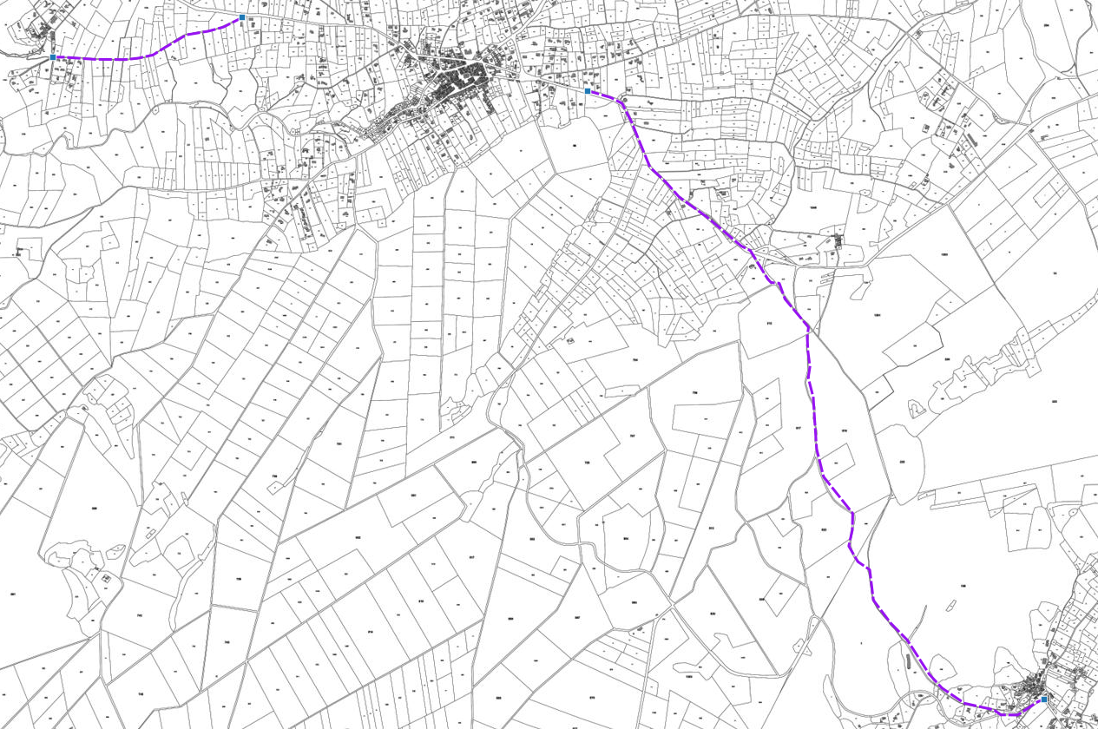

Plan de situation

A | 2018-01-11 | Rapport d'opportunité |  | MF | VR | VR
IND | DATE | DESCRIPTION |  | CREA | VERIF | VALID

Rapport

Rapport d'opportunité
OPP_4-6_LT_26165_LVON_002

Informations générales |  | Note /40

Nature des travaux | Enfouissement HTA | 4 | 30
Prévision Starr | Aerien BT | 3
Nombre de cables/fibres | 1 X 720 | 6
Délais de programmation | 2018 | 5
Date d'exécution des travaux | Hiver 2018 | 6
Coordination associée | Enedis | 5
Nombre de bâtiments raccordables | 50 | 1 |  | Note finale
 |  |  |  | 90/100

Unités d'œuvre

Nombre de chambres ADN existantes | 0
Nombre de chambres ADN à créer | 7
Longueur du GC d'interconnexion | 25
Longueur du GC mutualisé | 3018

Coûts |  | Note /40

Coût estimatif du GC par marché (€) | 249,550.00 € | 40 | 40
Coût estimatif du GC d'interconnexion (€) | 12,875.00 €
Coût estimatif du GC mutualisé (€) | - €

 |  | Note /20
Avis METIS |  | Avis positif | 20

